旭兴
机加件目标价格核算明细表
序号 | 零件号 | 物料名称 | 计量单位 |  | 材料 |  |  |  |  | 工序
 |  |  |  | 材质 | 毛重 | 净重 | 材料单价-未税 | 废铁单价 | 材料费 | 工序 | 拆解工时费(元/h) | 拆解工时费(元/s) | 拆解工时s | 工序费 | 包装 | 运费 | 管理费 | 财务费 | 利润 | 目标价
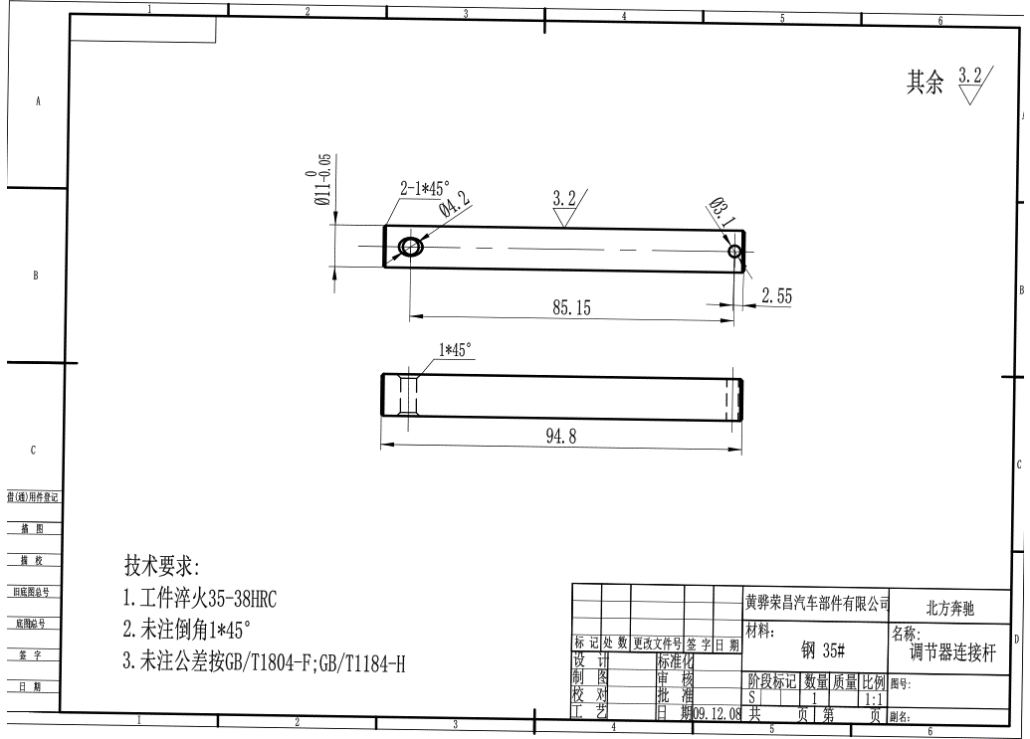
1 | SHT0001189 | 调节器连接杆 | 件 | 35# | 0.071 | 0.071 | 5.00 | 2.00 | 0.35 | 断料 | 20 | 0.01 | 10 | 0.06 | 1% | 2% | 1% | 3% | 5%
 |  |  |  |  |  |  |  |  |  | 打孔 | 15 | 0.00 | 60 | 0.25
 |  |  |  |  |  |  |  |  |  | 倒角 | 30 | 0.01 | 10 | 0.08
 |  |  |  |  |  |  |  |  |  | 调质 | 2 | 0.00 |  | 0.14
 |  |  |  | 合计 |  |  |  |  | 0.35 |  |  |  |  | 0.53 | 0.0088431274089 | 0.017686254818 | 0.0088431274089 | 0.026529382227 | 0.044215637044 | 0.9904302698
2 | BFA0000291 | H4副司机台阶螺栓 | 件 | 35# | 0.051 | 0.023 | 5.00 | 2.00 | 0.20 | 断料 | 20 | 0.01 | 10 | 0.08 | 1% | 2% | 1% | 3% | 5%
 |  |  |  |  |  |  |  |  |  | 车床 | 30 | 0.01 | 20 | 0.08
 |  |  |  |  |  |  |  |  |  | 铣六角头 | 30 | 0.01 | 10 | 0.11
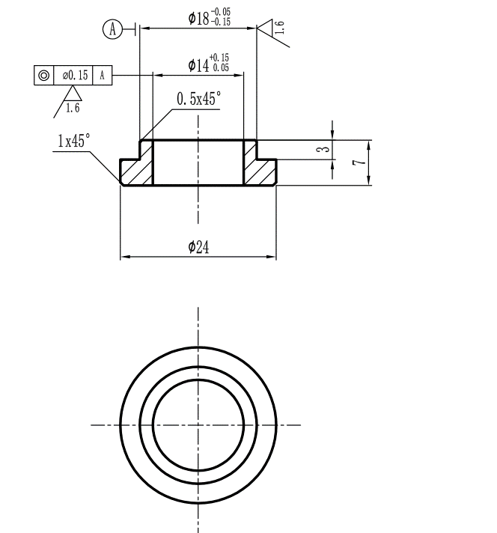
 |  |  |  | 合计 |  |  |  |  | 0.20 |  |  |  |  | 0.28 | 0.0047581891778 | 0.0095163783556 | 0.0047581891778 | 0.014274567533 | 0.023790945889 | 0.53291718791
3 | BAS0000035 | 右靠背板衬套 | 件 | 45# | 0.012 | 0.073 | 5.00 | 2.00 | 0.18 | 断料 | 20 | 0.01 | 10 | 0.06 | 1% | 2% | 1% | 3% | 5%
 |  |  |  |  |  |  |  |  |  | 车床 | 30 | 0.01 | 10 | 0.08
 |  |  |  |  |  |  |  |  |  | 打孔 | 15 | 0.00 | 15 | 0.06
 |  |  |  |  |  |  |  |  |  | 倒角 | 30 | 0.01 | 5 | 0.04
 |  |  |  |  |  |  |  |  |  |  |  | 0.00 |  | 0.00
 |  |  |  | 合计 |  |  |  |  | 0.18 |  |  |  |  | 0.24 | 0.0042535555556 | 0.0085071111111 | 0.0042535555556 | 0.012760666667 | 0.021267777778 | 0.47639822222
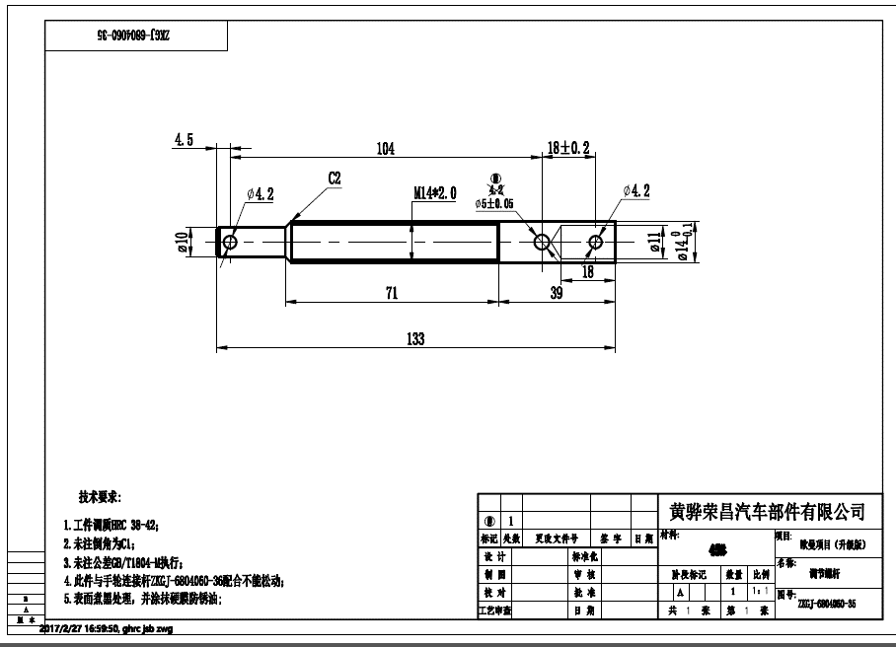
4 | SHT0001190 | 调节螺杆 | 件 | 35# | 0.161 | 0.100 | 5.00 | 2.00 | 0.68 | 断料 | 20 | 0.01 | 10 | 0.06 | 1% | 2% | 1% | 3% | 5%
 |  |  |  |  |  |  |  |  |  | 车床 | 30 | 0.01 | 30 | 0.25
 |  |  |  |  |  |  |  |  |  | 打孔 | 15 | 0.00 | 90 | 0.38
 |  |  |  |  |  |  |  |  |  | 铰孔 | 30 | 0.01 | 20 | 0.17
 |  |  |  |  |  |  |  |  |  | 车螺纹 | 30 | 0.01 | 20 | 0.17
 |  |  |  |  |  |  |  |  |  | 倒角 | 30 | 0.01 | 5 | 0.04
 |  |  |  |  |  |  |  |  |  | 煮黑加防锈油 | 2 | 0.00 |  | 0.20
 |  |  |  | 合计 |  |  |  |  | 0.68 |  |  |  |  | 1.26 | 0.019380742356 | 0.038761484711 | 0.019380742356 | 0.058142227067 | 0.096903711778 | 2.1706431438
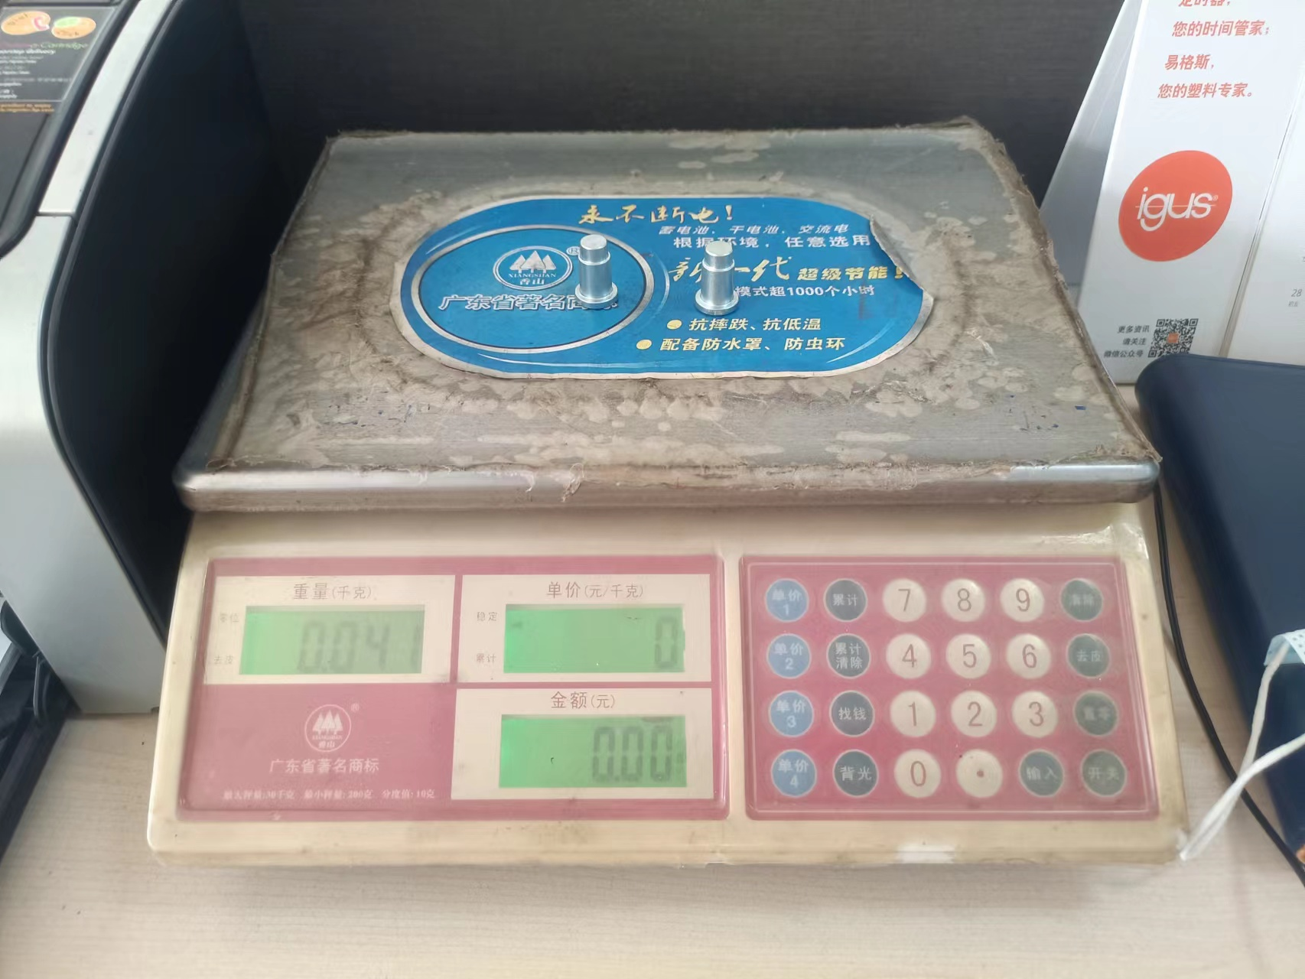
5 | SLT0002016 | 转向销 | 件 | 35# | 0.040 | 0.021 | 5.00 | 2.00 | 0.16 | 断料 | 20 | 0.01 | 10 | 0.06 | 1% | 2% | 1% | 3% | 5%
 |  |  |  |  |  |  |  |  |  | 车床 | 30 | 0.01 | 30 | 0.25
 |  |  |  |  |  |  |  |  |  | 倒角 | 30 | 0.01 | 5 | 0.04
 |  |  |  | 合计 |  |  |  |  | 0.16 |  |  |  |  | 0.35 | 0.0050876841212 | 0.010175368242 | 0.0050876841212 | 0.015263052364 | 0.025438420606 | 0.56982062158
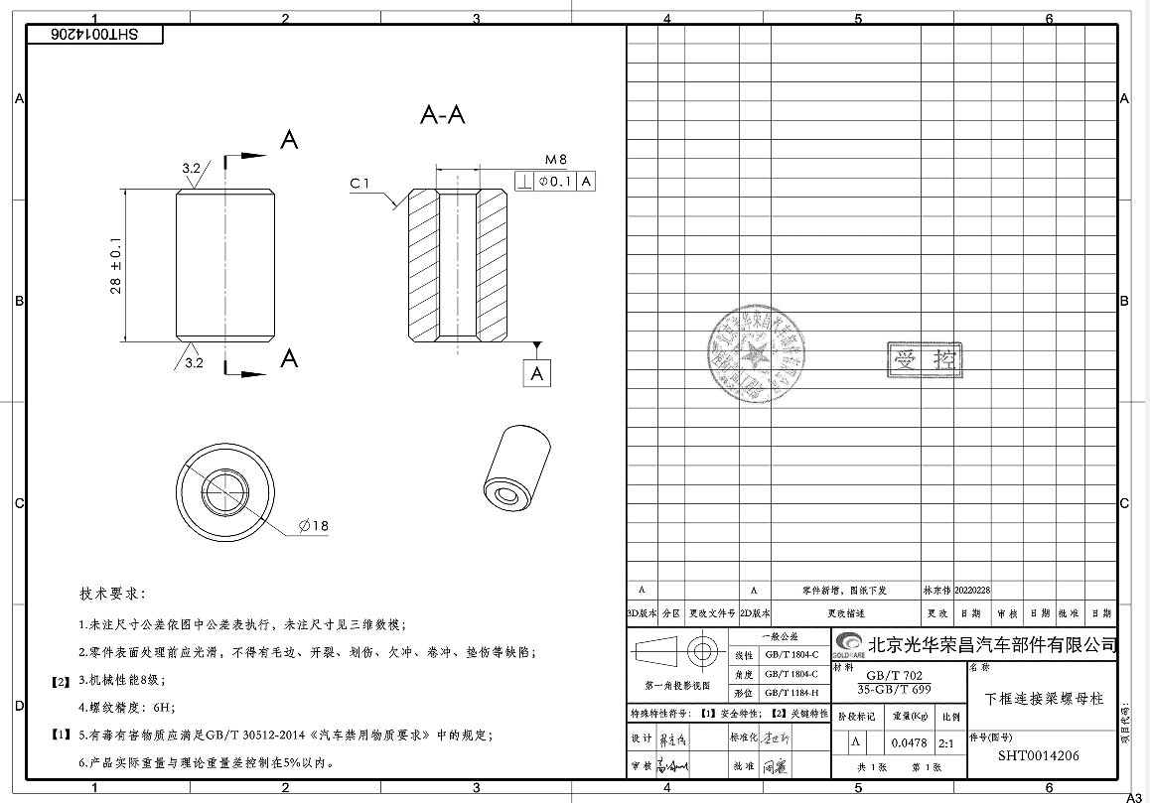
6 | SHT0014206 | 下框连接螺母柱 | 件 | 35# | 0.060 | 0.048 | 5.00 | 2.00 | 0.28 | 断料 | 20 | 0.01 | 10 | 0.06 | 1% | 2% | 1% | 3% | 5%
 |  |  |  |  |  |  |  |  |  | 车床 | 30 | 0.01 | 30 | 0.25
 |  |  |  |  |  |  |  |  |  | 打孔 | 15 | 0.00 | 30 | 0.13
 |  |  |  |  |  |  |  |  |  | 攻丝 | 15 | 0.00 | 15 | 0.06
 |  |  |  |  |  |  |  |  |  | 倒角 | 30 | 0.01 | 5 | 0.04
 |  |  |  | 合计 |  |  |  |  | 0.28 |  |  |  |  | 0.53 | 0.0081023942222 | 0.016204788444 | 0.0081023942222 | 0.024307182667 | 0.040511971111 | 0.90746815289
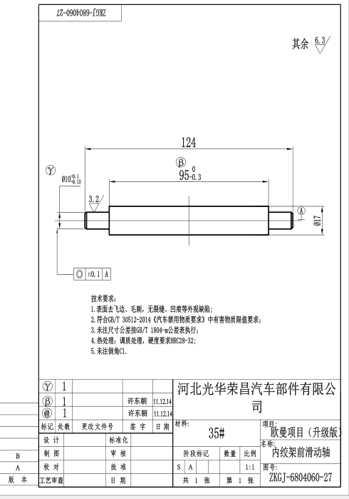
7 | BFA0000412 | 内绞架滑动轴新 | 件 | 35# | 0.240 | 0.240 | 5.00 | 2.00 | 1.20 | 断料 | 20 | 0.01 | 10 | 0.06 | 1% | 2% | 1% | 3% | 5%
 |  |  |  |  |  |  |  |  |  | 车床 | 30 | 0.01 | 20 | 0.17
 |  |  |  |  |  |  |  |  |  | 磨床 | 40 | 0.01 | 10 | 0.11
 |  |  |  |  |  |  |  |  |  | 倒角 | 30 | 0.01 | 5 | 0.04
 |  |  |  |  |  |  |  |  |  | 调质 | 2 | 0.00 |  | 0.48
 |  |  |  | 合计 |  |  |  |  | 1.20 |  |  |  |  | 0.86 | 0.02055 | 0.0411 | 0.02055 | 0.06165 | 0.10275 | 2.3016
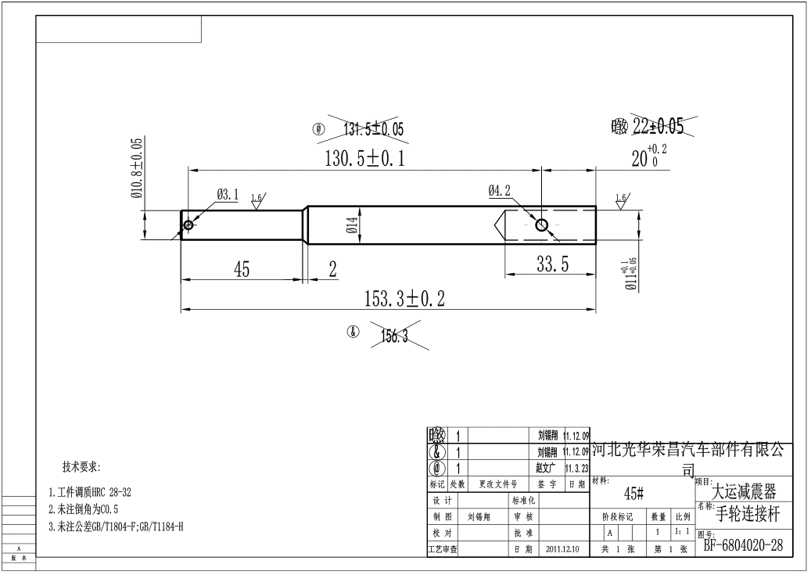
8 | SHT0001107 | 调节器连接轴 | 件 | 35# | 0.185 | 0.185 | 5.00 | 2.00 | 0.93 | 断料 | 20 | 0.01 | 10 | 0.06 | 1% | 2% | 1% | 3% | 5%
 |  |  |  |  |  |  |  |  |  | 车床 | 30 | 0.01 | 30 | 0.25
 |  |  |  |  |  |  |  |  |  | 打孔 | 15 | 0.00 | 60 | 0.25
 |  |  |  |  |  |  |  |  |  | 倒角 | 30 | 0.01 | 10 | 0.08
 |  |  |  |  |  |  |  |  |  | 调质 | 2 | 0.00 |  | 0.37
 |  |  |  |  |  |  |  |  |  | 发黑 | 3 | 0.00 |  | 0.56
 |  |  |  |  |  |  |  |  |  | 防锈油 |  |  |  | 0.10
 |  |  |  | 合计 |  |  |  |  | 0.93 |  |  |  |  | 1.67 | 0.025927764489 | 0.051855528978 | 0.025927764489 | 0.077783293467 | 0.12963882244 | 2.9039096228
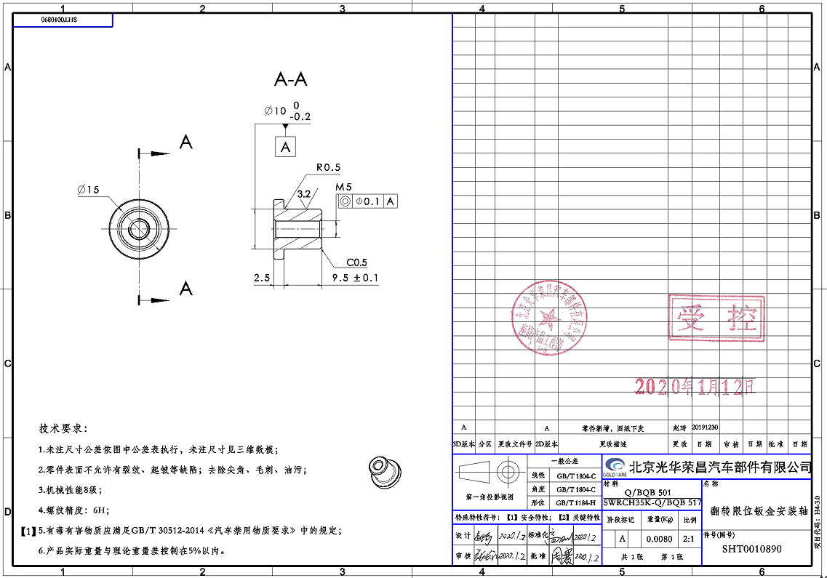
9 | SHT0010890 | 反转限位钣金安装轴 | 件 | 35# | 0.019 | 0.008 | 5.00 | 2.00 | 0.07 | 断料 | 20 | 0.01 | 10 | 0.06 | 1% | 2% | 1% | 3% | 5%
 |  |  |  |  |  |  |  |  |  | 车床 | 30 | 0.01 | 20 | 0.17
 |  |  |  |  |  |  |  |  |  | 打孔 | 15 | 0.00 | 10 | 0.04
 |  |  |  |  |  |  |  |  |  | 攻丝 | 15 | 0.00 | 10 | 0.04
 |  |  |  |  |  |  |  |  |  | 倒角 | 30 | 0.01 | 10 | 0.08
 |  |  |  | 合计 |  |  |  |  | 0.07 |  |  |  |  | 0.39 | 0.0046319538889 | 0.0092639077778 | 0.0046319538889 | 0.013895861667 | 0.023159769444 | 0.51877883556
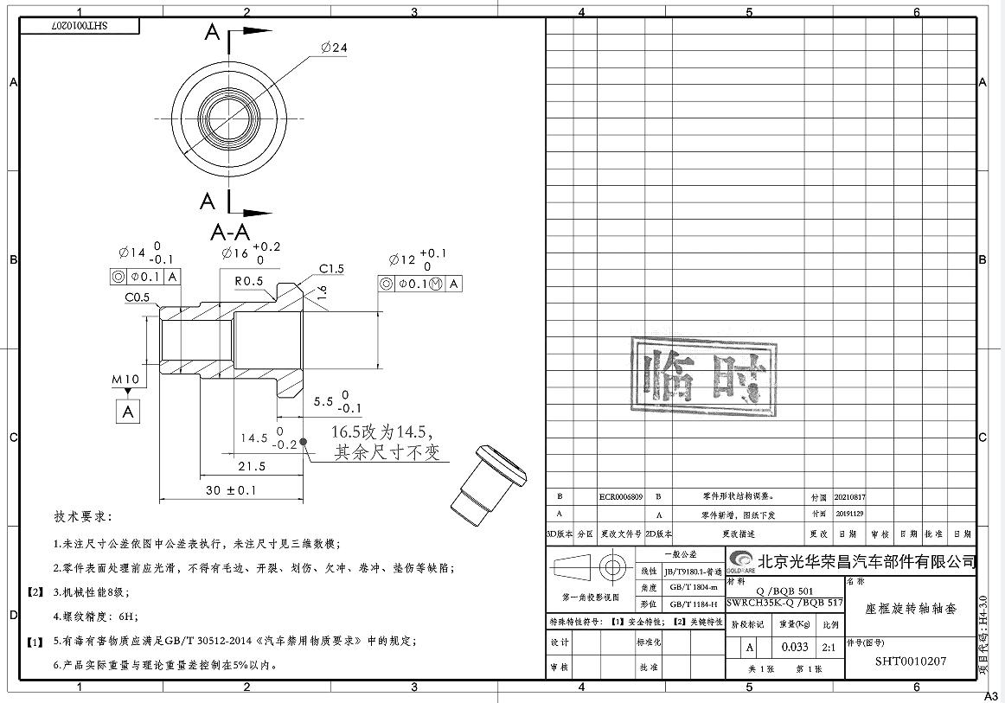
10 | SHT0010207 | 座框旋转轴衬套 | 件 | SWRCH35K | 0.033 | 0.240 | 5.00 | 2.00 | 0.58 | 断料 | 20 | 0.01 | 10 | 0.06 | 1% | 2% | 1% | 3% | 5%
 |  |  |  |  |  |  |  |  |  | 车床 | 30 | 0.01 | 20 | 0.17
 |  |  |  |  |  |  |  |  |  | 倒角 | 30 | 0.01 | 10 | 0.08
 |  |  |  |  |  |  |  |  |  | 打孔1 | 15 | 0.00 | 20 | 0.08
 |  |  |  |  |  |  |  |  |  | 打孔2 | 15 | 0.00 | 20 | 0.08
 |  |  |  |  |  |  |  |  |  | 倒角-去毛刺 | 15 | 0.00 | 10 | 0.04
 |  |  |  |  |  |  |  |  |  | 攻丝 | 15 | 0.00 | 10 | 0.04
 |  |  |  | 合计 |  |  |  |  | 0.58 |  |  |  |  | 0.56 | 0.011345555556 | 0.022691111111 | 0.011345555556 | 0.034036666667 | 0.056727777778 | 1.2707022222
10 | SBS0010116 | 主驾左支腿前轴套 | 件 | 20# | 0.184 | 0.142 | 5.00 | 2.00 | 0.84 | 断料 | 20 | 0.01 | 10 | 0.06 | 1% | 2% | 1% | 3% | 5%
 |  |  |  |  |  |  |  |  |  | 车床 | 30 | 0.01 | 20 | 0.17
 |  |  |  |  |  |  |  |  |  | 打孔1 | 15 | 0.00 | 20 | 0.08
 |  |  |  |  |  |  |  |  |  | 铰孔 | 30 | 0.01 | 20 | 0.17
 |  |  |  |  |  |  |  |  |  | 倒角 | 15 | 0.00 | 10 | 0.04
 |  |  |  | 合计 |  |  |  |  | 0.84 |  |  |  |  | 0.51 | 0.013493388089 | 0.026986776178 | 0.013493388089 | 0.040480164267 | 0.067466940444 | 1.511259466

